2-1. 요약결과(그래프)
대상별 평균 점수 현황
※ 대상별 평균 점수 그래프

진단 대상 | 평균 | 수량
총 평균 | 54.8% | 1
AWS | 54.8% | 1

전체 |  | 1
안전(85이상) | 0.0% | 0
양호(70~85미만) | 0.0% | 0
취약(70미만) | 100.0% | 1

AWS 진단결과

 |  |  |  | NO. | Hostname | 점수
 |  |  | AWS | 1 | JM COLLECTION | 54.8%

 | 평균 점수 | 총 평균
1. 계정 관리 | 70.0% | 54.8%
2. 권한 관리 | 100.0% | 54.8%
3. 가상 리소스 관리 | 37.5% | 54.8%
4. 운영 관리 | 40.0% | 54.8%
AWS 항목별 진단 결과
진단 도메인 | 평균 점수 | 총 평균
1. 계정 관리 | 70.0% | 54.8%
2. 권한 관리 | 100.0% | 54.8%
3. 가상 리소스 관리 | 37.5% | 54.8%
4. 운영 관리 | 40.0% | 54.8%

3-1. 진단 결과(AWS)
AWS 취약점 진단 상세결과(34항목)
진단항목 | No. | 세부 진단항목 | 진단기준 | 1 | JM COLLECTION
 |  |  |  |  | -
 |  |  |  |  | -
1. 계정 관리 | 1 | 사용자 계정 관리 | 양호 - 관리자 권한을 보유한 다수 계정이 존재하지 않고 불필요한 계정이 존재하지 않을 경우 취약 - 관리자 권한을 보유한 다수 계정이 존재하거나 불필요한 계정이 존재할 경우 | 양호
 | 2 | IAM 사용자 계정 단일화 관리 | 양호 - IAM 사용자 계정을 1인 1계정으로 사용하고 있는 경우 취약 - IAM 사용자 계정을 1인 1계정으로 사용하고 있지 않은 경우 | 양호
 | 3 | IAM 사용자 계정 식별 관리 | 양호기준 - 사용자 정보(이름, 이메일, 부서 등)가 IAM 사용자 태그에 설정되어 있을 경우 취약기준 - 사용자 정보(이름, 이메일, 부서 등)가 IAM 사용자 태그에 설정되어 있지 않을 경우 | 취약 | 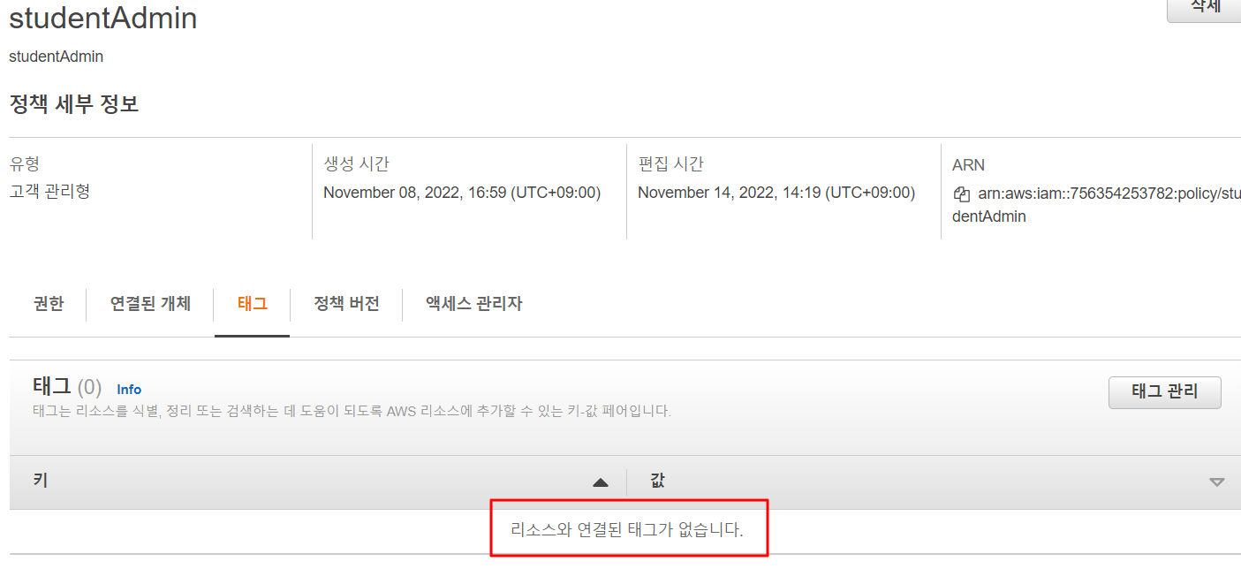 AWS > IAM > 엑세스 관리 > 사용자 > sk401-team > 태그
 | 4 | IAM 그룹 사용자 계정 관리 | 양호 - IAM 그룹에 포함된 사용자 계정 중 불필요한 계정이 존재하지 않을 경우 취약 - IAM 그룹에 포함된 사용자 계정 중 불필요한 계정이 존재할 경우 | 양호
 | 5 | Key Pair 접근 관리 | 양호 - Key Pair(PEM)를 통해 EC2 인스턴스에 접근할 경우 취약 - Key Pair(PEM)가 아닌 일반 패스워드로 EC2 인스턴스에 접근할 경우 | 양호
 | 6 | Key Pair 보관 관리 | 양호 - Key Pair(PEM) File의 보관 위치가 쉽게 유추할 수 없는 공간에 보관되어 있을 경우 취약 - Key Pair(PEM) File의 보관 위치가 다수 접근이 가능한 공용 공간(퍼블릭 S3, EC2 “Admin Console(/)” 디렉터리 등)에 보관되어 있을 경우 | 양호
 | 7 | Admin Console 관리자 정책 관리 | 양호 - Admin Console 계정을 서비스 용도로 사용하지 않는 경우 취약 - Admin Console 계정을 서비스 용도로 사용하는 경우 | 양호
 | 8 | Admin Console 계정 Access Key 활성화 및 사용주기 관리 | 양호 - AWS Admin Console 계정에 Access Key가 존재하지 않고 IAM 사용자 계정에 대한 Access Key 사용 주기가 60일 이내일 경우 취약 - AWS Admin Console 계정에 Access Key가 존재하거나 IAM 사용자 계정에 대한 Access Key 사용 주기가 60일 초과일 경우 | 양호
 | 9 | MFA (Multi-Factor Authentication) 설정 | 양호 - AWS 계정 및 IAM 사용자 계정 로그인 시 MFA가 활성화 되어 있을 경우 취약 - AWS 계정 및 IAM 사용자 계정 로그인 시 MFA 가 비활성화 되어 있을 경우 | 취약 | 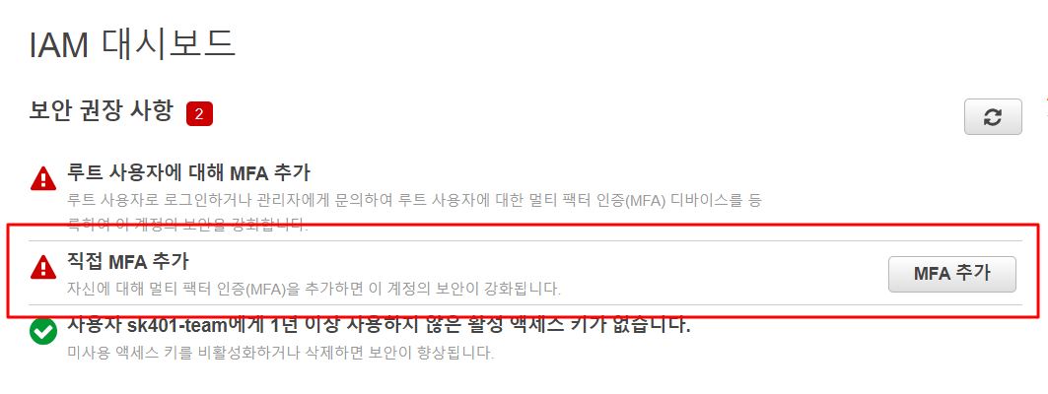 AWS > IAM > 엑세스 관리 > 사용자 > sk401-team > 보안 자격 증명
 | 10 | AWS 계정 패스워드 정책 관리 | 양호 - Admin Console 및 IAM 계정의 패스워드 복잡성 기준 준수 및 암호 만료/재사용 제한을 설정하고 있을 경우 취약 - Admin Console 및 IAM 계정의 패스워드 복잡성 기준 준수 및 암호 만료/재사용 제한을 설정하고 있지 않을 경우 | 취약 | 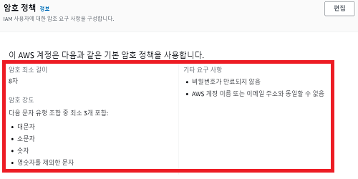 AWS > IAM > 엑세스 관리 > 계정 설정
2. 권한 관리 | 1 | 인스턴스 서비스 정책 관리 | 양호 - 인스턴스 서비스 IAM 사용 권한이 각각 서비스 역할에 맞게 설정되어 있을 경우 취약 - 인스턴스 서비스 IAM 사용 권한이 각각 서비스 역할에 맞지 않게 설정되어 있을 경우 | 양호
 | 2 | 네트워크 서비스 정책 관리 | 양호 - 네트워크 서비스 IAM 사용 권한이 각각 서비스 역할에 맞게 설정되어 있을 경우 취약 - 네트워크 서비스 IAM 사용 권한이 각각 서비스 역할에 맞지 않게 설정되어 있을 경우 | 양호
 | 3 | 기타 서비스 정책 관리 | 양호 - 기타 서비스 IAM 사용 권한이 각각 서비스 역할에 맞게 설정되어 있을 경우 취약 - 기타 서비스 IAM 사용 권한이 각각 서비스 역할에 맞게 설정되어 있지 않을 경우 | 양호
3. 가상 리소스 관리 | 1 | 보안 그룹 인/아웃바운드 ANY 설정 관리 | 양호 - 보안 그룹 내 인/아웃바운드의 포트가 Any로 허용되어 있지 않을 경우 취약 - 보안 그룹 내 인/아웃바운드의 포트가 Any로 허용되어 있을 경우 |  취약 | AWS > EC2 > 네트워크 및 보안 > 보안 그룹
 | 2 | 보안 그룹 인/아웃바운드 불필요 정책 관리 | 양호 - 보안 그룹 인/아웃바운드 규칙 내 불필요한 정책(Source, Destination)이 존재하지 않는 경우 취약 - 보안 그룹 인/아웃바운드 규칙 내 불필요한 정책(Source, Destination)이 존재하는 경우 | 취약 |  AWS > EC2 > 네트워크 및 보안 > 보안 그룹
 | 3 | 네트워크 ACL 인/아웃바운드 트래픽 정책 관리 | 양호 - 네트워크 ACL 내 인/아웃바운드에 대한 모든 트래픽이 허용되어 있지 않을 경우 취약 - 네트워크 ACL 내 인/아웃바운드에 대한 모든 트래픽이 허용되어 있을 경우 | 양호
 | 4 | 라우팅 테이블 정책 관리 | 양호 - 라우팅 테이블 내 ANY 정책이 설정되어 있지 않고 서비스 타깃 별로 설정되어 있을 경우 취약 - 라우팅 테이블 내 ANY 정책이 설정되어 있거나 서비스 타깃 별로 설정되어 있지 않을 경우 | 취약 | 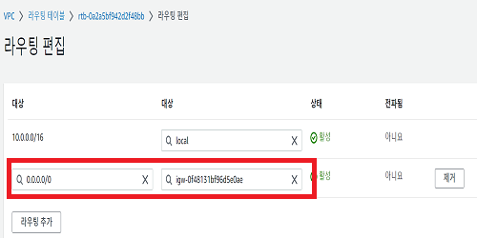 AWS > VPC > Virtual Private Cloud > 라우팅 테이블
 | 5 | 인터넷 게이트웨이 연결 관리 | 양호 - 인터넷 게이트웨이에 불필요하게 연결된 NAT 게이트웨이가 존재하지 않을 경우 취약 - 인터넷 게이트웨이에 불필요하게 연결된 NAT 게이트웨이가 존재하는 경우 | 취약 | 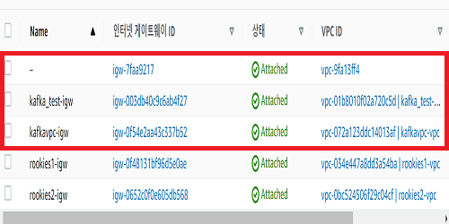 AWS > VPC > Virtual Private Cloud > 인터넷 게이트웨이
 | 6 | NAT 게이트웨이 연결 관리 | 양호 - 외부 통신이 필요한 리소스가 NAT 게이트웨이가 연결되어 있을 경우 취약 - 목적이 확인되지 않은 리소스가 NAT 게이트웨이에 연결되어 있을 경우 | 양호
 | 7 | S3 버킷/객체 접근 관리 | 양호 - 퍼블릭 액세스 차단이 설정되어 있거나, 퍼블릭 액세스를 허용할 경우 ACL을 버킷 소유자에게만 설정하고 있을 경우 취약 - 퍼블릭 액세스 차단이 설정되어 있지 않고, ACL이 모든 사람, 외부계정 소유자로 설정하고 있을 경우 | 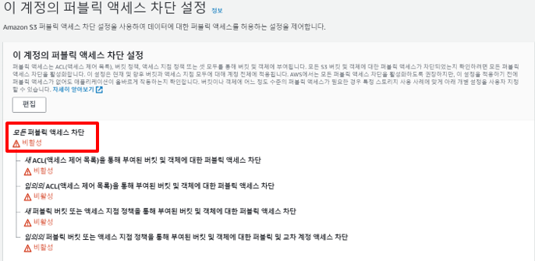 취약
 | 8 | RDS 서브넷 가용 영역 관리 | 양호 - RDS 서브넷 그룹 내 불필요한 가용영역이 존재하지 않는 경우 취약 - RDS 서브넷 그룹 내 불필요한 가용영역이 존재하는 경우 | 양호
4. 운영 관리 | 1 | EBS 및 볼륨 암호화 설정 | 양호 - EBS 및 볼륨 리소스에 암호화가 활성화되어 있을 경우 취약 - EBS 및 볼륨 리소스에 암호화가 비활성화되어 있을 경우 | 취약 |  AWS > Elastic Block Store > 볼륨
 | 2 | RDS 암호화 설정 | 양호 - RDS 데이터베이스 암호화가 활성화되어 있을 경우 취약 - RDS 데이터베이스 암호화가 비활성화되어 있을 경우 |  취약 | AWS > RDS > 데이터베이스 > rm-rds > 구성
 | 3 | S3 암호화 설정 | 양호 - Amazon S3 키(SSE-S3)로 서버 측 암호화 사용 또는 SSE-KMS로 서버 측 암호화가 설정되어 있을 경우 취약 - Amazon S3 키(SSE-S3)로 서버 측 암호화 사용 또는 SSE-KMS 로 서버 측 암호화가 설정되어 있지 않을 경우 | 양호
 | 4 | 통신구간 암호화 설정 | 양호 - 클라우드 리소스 통신 구간 내 암호화 설정이 되어 있는 경우 취약 - 클라우드 리소스 통신 구간 내 암호화 설정이 되어 있지 않는 경우 | 양호
 | 5 | CloudTrail 암호화 설정 | 양호 - CloudTrail 관련 로그 파일에 SSE-KMS 암호화 설정이 되어있을 경우 취약 - CloudTrail 관련 로그 파일에 SSE-KMS 암호화 설정이 되어있지 않을 경우 | 양호
 | 6 | CloudWatch 암호화 설정 | 양호 - 로그 그룹 생성 시 "KMS key ARN" 을 설정하여 사용하고 있는 경우 취약 - 로그 그룹 생성 시 "KMS key ARN" 을 설정하여 사용하고 있지 않는 경우 | N/A
 | 7 | AWS 사용자 계정 로깅 설정 | 양호 - AWS 사용자 계정(Console, IAM)의 로깅이 설정되어 있는 경우 취약 - AWS 사용자 계정(Console, IAM)의 로깅이 설정되어 있지 않은 경우 | N/A
 | 8 | 인스턴스 로깅 설정 | 양호 - CloudWatch 로그 스트림으로 보관하고 있는 경우 취약 - CloudWatch 로그 스트림으로 보관하고 있지 않은 경우 | 취약 | 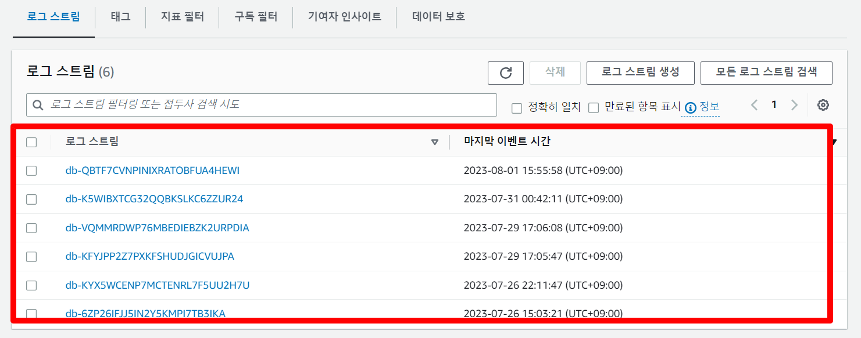 AWS > CloudWatch > 로그 > 로그 그룹 > 아무거나 > 로그 스트림
 | 9 | RDS 로깅 설정 | 양호 - CloudWatch 로그 스트림으로 보관하고 있는 경우 취약 - CloudWatch 로그 스트림으로 보관하고 있지 않은 경우 | 양호
 | 10 | S3 버킷 로깅 설정 | 양호 - 로그를 보관하고 있는 버킷의 "서버 액세스 로깅"이 설정되어 있는 경우 취약 - 로그를 보관하고 있는 버킷의 "서버 액세스 로깅"이 설정되어 있지 않은 경우 | N/A
 | 11 | VPC 플로우 로깅 설정 | 양호 - VPC 플로우 로그 설정이 존재하는 경우 취약 - VPC 플로우 로그 설정이 존재하지 않을 경우 | 취약 |  AWS > VPC > Virtual Private Cloud > VPC
 | 12 | 로그 보관 기간 설정 | 양호 - AWS 서비스 로그를 기준(최소 1년 이상)에 맞게 보관하고 있는 경우 취약 - AWS 서비스 로그를 기준(최소 1년 이상)에 맞게 보관하고 있지 않은 경우 | 취약 | 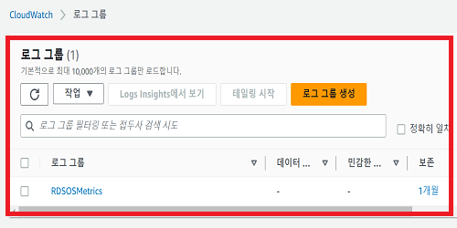 AWS > CloudWatch > 로그 > 로그 그룹
 | 13 | 백업 사용 여부 | 양호 - 클라우드 리소스 백업 정책이 존재하는 경우 취약 - 클라우드 리소스 백업 정책이 존재하지 않는 경우 | 취약 | 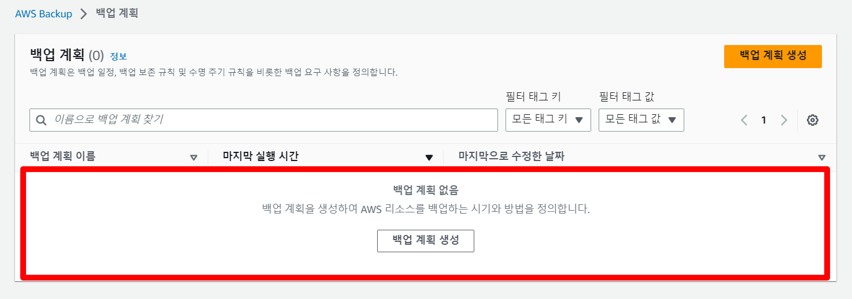
점검결과 | 취약항목 개수 |  |  | 14.0
 | 보안 적용율 (양호항목 / 진단항목) % |  |  | 54.8%

